Hoja1
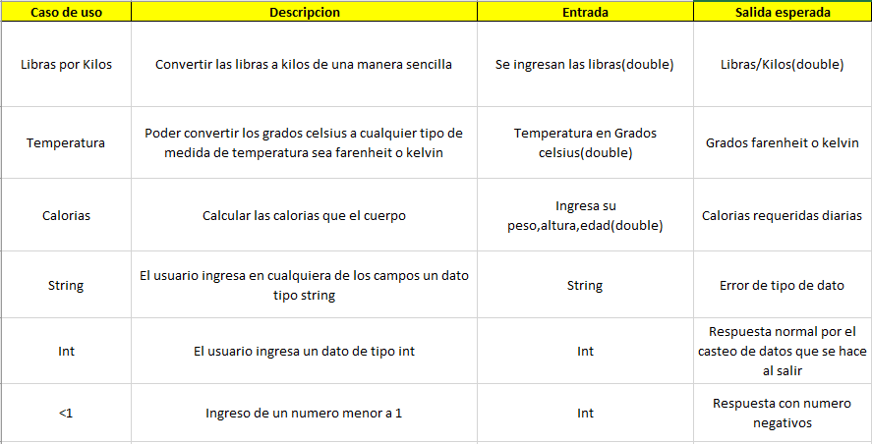
Resultado
 | Salida real | Resultado
 | Kilos | Exitoso | Exitoso | 4 | Conclusion:Los casos de éxito superan a los fallos teniendo en cuenta que el uso de aplicación es muy sencillo y facil de usar las pruebas son exitosas, en caso de que el usuario ingrese letras en donde van numeros se devolvera una excepcion controlada
 | Grados Fº o Kº | Exitoso | Fallo | 1
 | Calorias | Exitoso
Resultado
 | Error:tipo de datos incorrecto | Fallo
 | Salida esperada | Exitoso
 | éxito | Exitoso

Riesgos:Posible fallo a la hora de dar el calculo con numero muy elevados que no tengan sentido con las formulas para determinar el peso, o los grados farenheit

